界面&功能
主界面 |  |  |  |  | 功能规则

 | 功能入口 |  |  |  |  |  | 主界面 相关基础规则和清单
 |  |  |  |  |  | 1.设计目的是什么 |  |  | 6功能点清单
 | 1.进入游戏即展示主界面 |  |  |  |  | ▶ | 主界面，排布需要在主界面上存在的UI，展示提供角色行动场景，排布技能操作按钮 |  | 模块 | 类型 | 内容 | 优先级
 |  |  |  |  |  | ▶ | 为特殊战斗机制提供界面设计 |  | 主界面 | UI和资源 | 主界面各模块UI | 1
 |  |  |  |  |  | 2.基本规则 |  |  |  | UI和资源 | 功能入口图标 | 1
 |  |  |  |  |  | ▶ | 根据系统开放规则逐步显示功能模块 |  |  | UI和资源 | 被动技能TIPS，图标 | 1
 |  |  |  |  |  | 3.解锁方式 |  |  |  | UI和资源 | 化身界面展示模型，化身技能特效 | 3
 |  |  |  |  |  | ▶ | 进入游戏即展现主界面 |  |  | 功能逻辑 | 功能开放 | 1
 |  |  |  |  |  | 4.表现形式 |  |  |  | 功能逻辑 | 各功能展开，收起状态 | 1
 |  |  |  |  |  | ▶ | 分为安卓端和网页端两种类型 |  |  | 功能逻辑 | 技能释放栏变化规则 | 1
 |  |  |  |  |  | ▶ | 移动和技能操作方式有差别，UI部分排布有差别 |  |  | 功能逻辑 | 浮动消息提示 | 2
 |  |  |  |  |  | 5关联功能 |  |  |  | 功能逻辑 | 快捷道具使用 | 1
 |  |  |  |  |  | ▶ | 各功能功能开放 |  | 7.各功能逻辑流程
 |  |  |  |  |  | ▶ | 社交聊天组队模块 |  |  | 功能开放
 |  |  |  |  |  | ▶ | 角色信息模块 |  |  | ▶ | 进入游戏即展现主界面
 |  |  |  |  |  | ▶ | 怪物信息模块 |  |  | 显示内容 |  | 特殊场景主界面显示内容
 |  |  |  |  |  | ▶ | 技能操作模块 |  |  | ▶ | 各功能功能开放 | 特殊场景信息统一显示在主界面左边栏
 |  |  |  |  |  | ▶ | 地图信息模块 |  |  | ▶ | 社交聊天组队模块 | 相关UI元素是否屏蔽根据具体功能场景单独设计
 |  |  |  |  |  | ▶ | 功能预览模块 |  |  | ▶ | 角色信息模块
 |  |  |  |  |  | ▶ | 主场景模块 |  |  | ▶ | 怪物信息模块
 |  |  |  |  |  | ▶ | 快捷道具使用栏 |  |  | ▶ | 技能操作模块
 |  |  |  |  |  |  |  |  |  | ▶ | 地图信息模块
 |  |  |  |  |  |  |  |  |  | ▶ | 功能预览模块
 |  |  |  |  |  |  |  |  |  | ▶ | 主场景模块
 |  |  |  |  |  |  |  |  |  | ▶ | 快捷道具使用栏

 | 安卓端【当前为示例】

7
 | 安卓端主界面

1
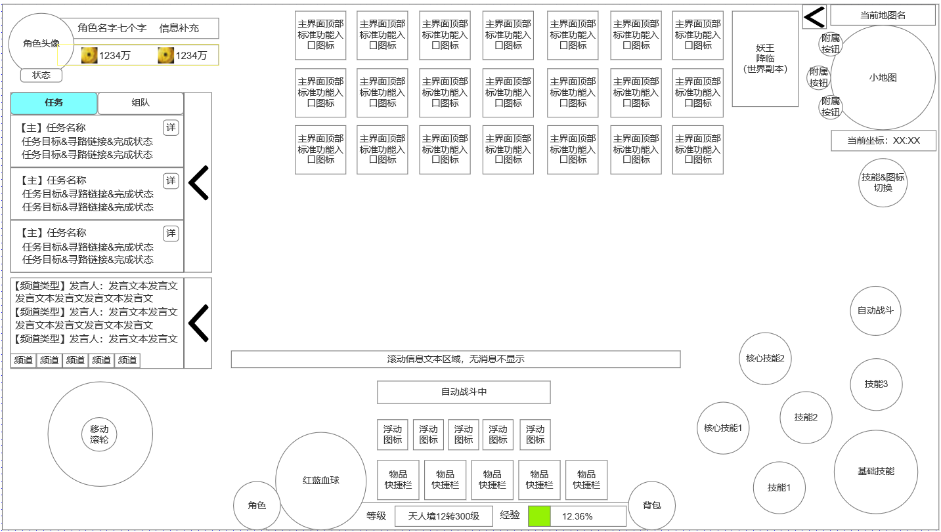
 |  | 1.角色信息栏 |  |  |  | 1.功能开放
 |  | ▶ | 角色头像 |  |  | ▶ | 进入游戏即展现主界面
 |  | ▶ | 角色其他信息补充 |  |  | 2.角色头像栏
 |  | ▶ | 主要持有货币显示 |  |  | ▶ | 显示角色头像
 |  |  |  |  |  | ▶ | 角色名字，最多七个字
 |  | 2.任务区域 |  |  |  | ▶ | 角色补充信息（根据需要是否填写）
 |  | ▶ | 任务信息栏 |  |  | ▶ | 主要货币角色持有显示：显示2个主要货币，超过万，亿时，以整数显示超过部分数值并带对应单位
 |  | ▶ | 组队按钮 |  |  | ▶ | 状态按钮：点击后打开一个TIPS窗口显示角色当前BUFF状态情况
 |  | ▶ | 界面收缩按钮 |  |  | 3.任务信息界面
2
5
 |  |  |  |  |  | ▶ | 根据当前任务状态显示任务信息
 |  | 3.聊天区域 |  |  |  |  | 任务可接受状态 | 黄色字体任务名
8
 |  | ▶ | 显示聊天信息，可切换显示频道
 |  | ▶ | 点击聊天框将打开聊天界面
 |  |  |  |  |  |  | 任务已完成可交付 | 绿色字体任务名
6
 |  | 4.行动滚轮
 |  | ▶ | 安卓端行动滚轮
 |  |  |  |  |  |  | 任务进行中 | 红色字体任务名
3
 |  | 5.顶部功能入口图标区域 |  |  |  |  | 显示对应任务目标（当前完成数/需求任务数）
 |  | ▶ | 显示顶部常规功能入口图标
 |  | ▶ | 包含特殊图标：世界副本-妖王降临 |  |  | ▶ | 组队按钮入口
 |  |  |  |  |  | ▶ | 该信息区域可收起，缩放至侧边
 |  | 6.下方居中信息区域
4
 |  | ▶ | 显示传奇类角色红蓝血球 |  |  | 4.聊天信息显示栏 | 显示聊天信息的窗口，可收起，缩放至侧边
 |  | ▶ | 底部信息栏显示当前角色等级境界转生和经验值 |  |  |  | 可选择显示频道
 |  | ▶ | 底部信息栏两侧显示角色按钮和背包按钮 |  |  |  | 聊天信息格式为：【频道类型】发言人：发言文本
 |  | ▶ | 血球右侧显示当前装备的快捷物品栏位 |  |  |  | 点击聊天信息区域会打开聊天界面
 |  | ▶ | 快捷物品栏位上方显示浮动图标内容：邮件，组队邀请，好友邀请等
 |  | ▶ | 自动战斗或自动寻路特效显示在浮动图标上方。公共信息推送显示其上方位置 |  |  | 5.滚轮操作 | 安卓端操作角色的滚轮，默认位置。也可在任意非界面区域玩家尝试滑动控制角色的位置显示
 |  | 7.小地图区域
 |  | ▶ | 当前地图名称和小地图显示区域 |  |  | 6.顶部功能图标区域
 |  | ▶ | 附属按钮，可用做部分功能入口 |  |  | ▶ | 世界副本（妖王降临）入口，特殊尺寸按钮
 |  | ▶ | 角色当前坐标位置 |  |  | ▶ | 常规功能入口按钮，每排预设7个，最多3排
 | 未标注界面示意图 |  |  |  |  | ▶ | 小地图边有按钮可收起该区域
 |  | 8.技能操作区
 |  | ▶ | 基础技能 |  |  | 7.小地图区域
 |  | ▶ | 一般技能 |  |  | ▶ | 显示当前地图名称
 |  | ▶ | 核心技能 | 未激活则不显示 |  | ▶ | 缩略小地图显示区
 |  |  |  |  |  | ▶ | 附属按钮：待定
 |  |  |  |  |  | ▶ | 坐标值显示

 |  |  |  |  |  | 8.界面底部中部区域功能
 |  |  |  |  |  | ▶ | 底部栏两侧常驻功能入口：角色，背包
 |  |  |  |  |  | ▶ | 底部栏左侧，角色按钮旁显示传奇角色红篮球设计，规避红色，需设计一定装饰要素
 |  |  |  |  |  | ▶ | 底部栏显示当前角色等级【境界，转生数，等级】，当前经验条
 |  |  |  |  |  | ▶ | 红篮球右侧显示物品快捷栏槽位*5
 |  |  |  |  |  | ▶ | 物品快捷栏槽位上方显示 浮动信息图标，如邮件，组队，好有等类似提醒，无浮动信息则不显示
 |  |  |  |  |  | ▶ | 浮动图标上方显示自动战斗&寻路 特效
 |  |  |  |  |  | ▶ | 滚动信息文本显示在自动战斗&寻路特效上方，无则不显示

 |  |  |  |  |  | 9.技能操作栏
 |  |  |  |  |  | ▶ | 基础技能，角色默认学习技能，使用主操作轮
 |  |  |  |  |  | ▶ | 常规技能，3个常规技能，占用一般技能按钮
 |  |  |  |  |  | ▶ | 核心技能，2个核心技能，占用核心技能按钮
 |  |  |  |  |  | ▶ | 自动战斗按钮，点击切换角色是否进行自动战斗

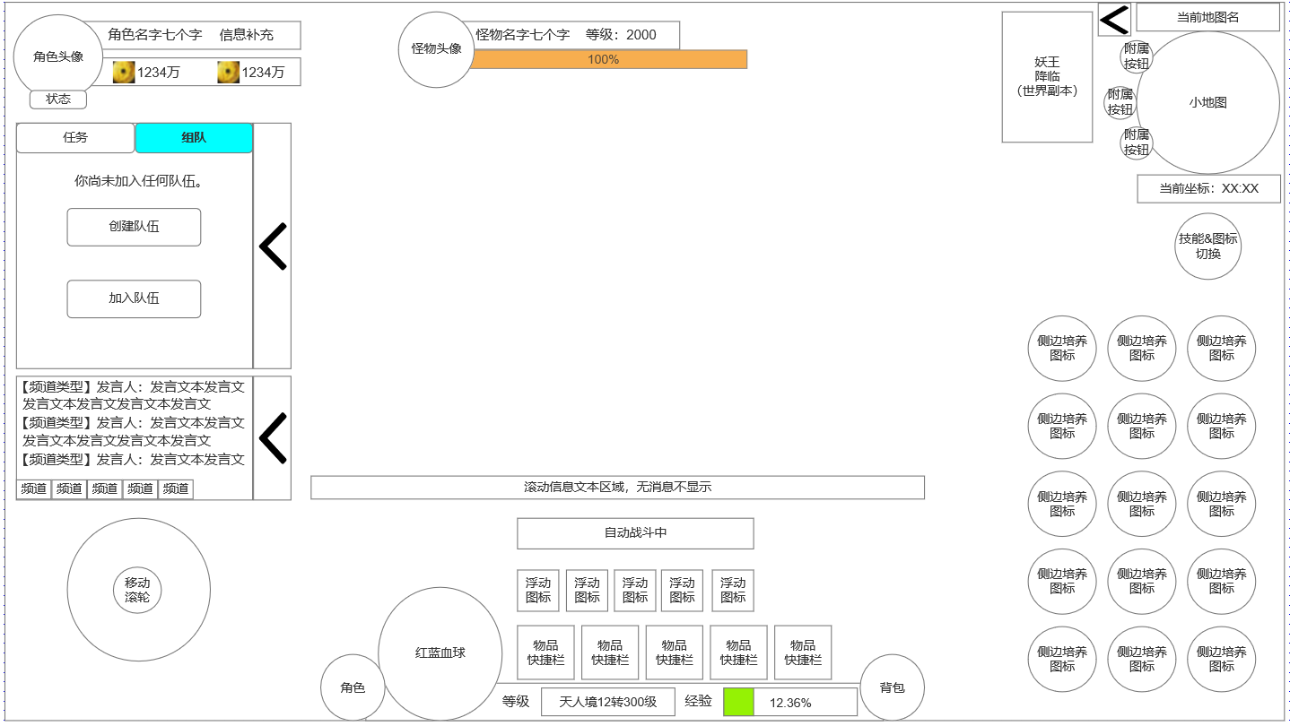
点击切换展开右侧入口图标&怪物血条显示位置&组队界面（未加入队伍）
 |  | 1.当前攻击的怪物信息栏
 |  | ▶ | 怪物头像 |  |  | 1.组队外部界面（未加入队伍）
 |  | ▶ | 怪物名称 等级栏 |  |  | ▶ | 未加入任何队伍时，可在主界面外部组队界面进行快速组队，建队操作
 |  | ▶ | 怪物血条 |  |  | ▶ | 点击对应按钮后进入组队界面对应界面

 |  |  |  |  |  | 2.怪物血条信息栏
 |  | 2.展开右侧图标后显示 |  |  |  | ▶ | 怪物头像
 |  | ▶ | 切换技能信息与右侧图标按钮 |  |  | ▶ | 怪物名字和怪物等级
 |  | ▶ | 右侧入口图标显示，每列5个，最多3列 |  |  | ▶ | 怪物血条
1
3
 |  | 3.组队界面-未加入队伍时显示信息 |  |  |  | 3.展开功能入口图标
 |  | ▶ | 创建队伍按钮 |  |  | ▶ | 切换技能操控区域和右侧入口图标按钮
 |  | ▶ | 加入队伍按钮

2

 | 未标注界面示意图

 | 网页端【当前为示例】

4
1
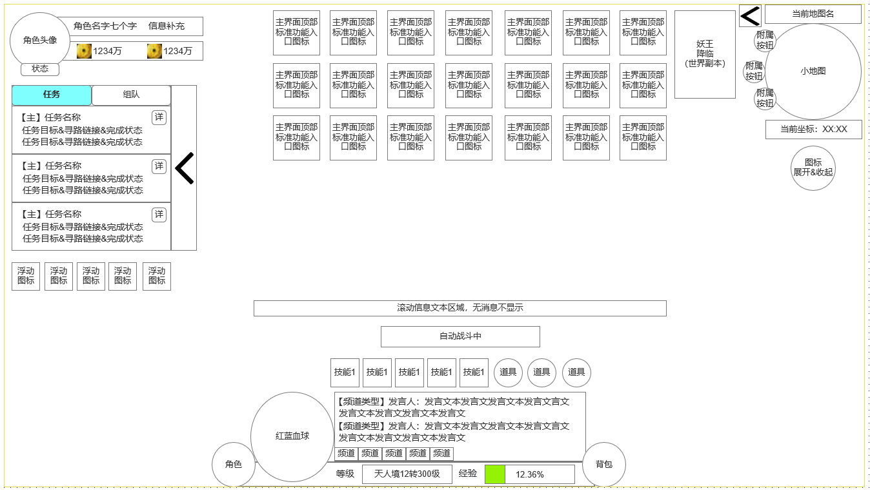
网页端主界面 |  | 1.角色信息栏
 |  | ▶ | 角色头像
 |  | ▶ | 角色其他信息补充 |  |  | 1.角色头像栏
 |  | ▶ | 主要持有货币显示 |  |  | ▶ | 同安卓端
 |  |  |  |  |  | 2.任务信息界面
 |  | 2.任务区域 |  |  |  | ▶ | 同安卓端
 |  | ▶ | 任务信息栏 |  |  | 3.浮动信息图标
 |  | ▶ | 组队按钮 |  |  | ▶ | 显示浮动信息图标，如邮件，组队，好有等类似提醒，无浮动信息则不显示
2
 |  | ▶ | 界面收缩按钮 |  |  | 4.顶部功能图标区域
 |  |  |  |  |  | ▶ | 同安卓端
 |  | 3.聊天区域 |  |  |  | ▶ | 世界副本（妖王降临）入口，特殊尺寸按钮
 |  | ▶ | 浮动信息图标显示区域 |  |  | ▶ | 常规功能入口按钮，每排预设7个，最多3排
 |  |  |  |  |  | ▶ | 小地图边有按钮可收起该区域
6
5
 |  |  |  |  |  | 5.小地图区域
 |  | 4.顶部功能入口图标区域 |  |  |  | ▶ | 同安卓端
3
 |  | ▶ | 显示顶部常规功能入口图标 |  |  | 6.界面底部中部区域功能
 |  | ▶ | 包含特殊图标：世界副本-妖王降临 |  |  | ▶ | 底部栏两侧常驻功能入口：角色，背包
 |  |  |  |  |  | ▶ | 底部栏左侧，角色按钮旁显示传奇角色红篮球设计，规避红色，需设计一定装饰要素
 |  |  |  |  |  | ▶ | 红篮球右侧显示聊天信息栏
 |  | 5.小地图区域 |  |  |  | ▶ | 聊天栏上方显示技能快捷栏和道具快捷栏
 |  | ▶ | 当前地图名称和小地图显示区域 |  |  | ▶ | 快捷蓝上方显示自动战斗&寻路 特效
 |  | ▶ | 附属按钮，可用做部分功能入口 |  |  | ▶ | 滚动信息文本显示在自动战斗&寻路特效上方，无则不显示
 |  | ▶ | 角色当前坐标位置
 |  | ▶ | 展开&收起 右侧界面入口图标按钮

 |  | 6.下方居中信息区域
 |  | ▶ | 显示传奇类角色红蓝血球
 |  | ▶ | 底部信息栏显示当前角色等级境界转生和经验值
 |  | ▶ | 底部信息栏两侧显示角色按钮和背包按钮
 |  | ▶ | 血球右侧显示当前聊天栏
 |  | ▶ | 聊天栏上方显示显示当前技能快捷栏位和装备的快捷物品栏位，试用不同造型图标底
未标注界面示意图 |  | ▶ | 快捷物品栏位上方显示自动战斗或自动寻路特效显示在浮动图标上方。
 |  | ▶ | 公共信息推送显示在自动战斗特效上方位置

点击切换展开右侧入口图标&怪物血条显示位置&组队界面（已加入队伍）

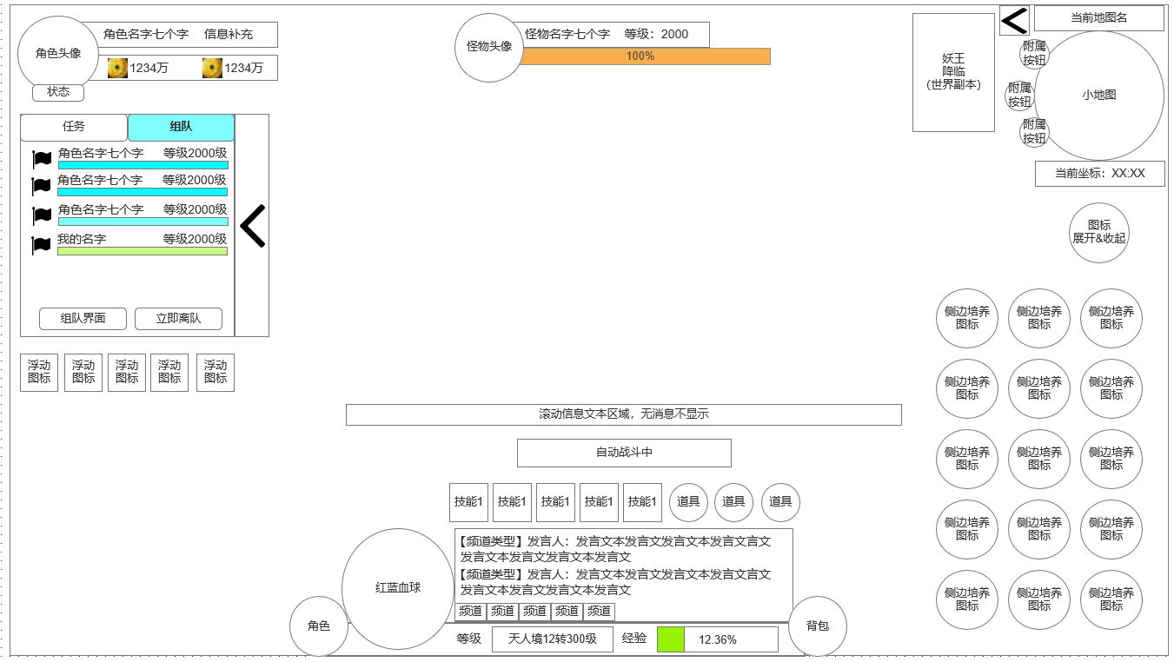
 |  | 1.组队界面-加入队伍时显示信息 |  |  |  | 1.组队外部界面（加入队伍）
 |  | ▶ | 队员信息，血量，等级 |  |  | ▶ | 加入队伍时，显示队员与自身的信息
 |  | ▶ | 自身信息，血量，等级 |  |  | ▶ | 可立即离队或打开队伍正式界面
 |  | ▶ | 离队按钮
 |  | ▶ | 组队界面按钮 |  |  | 2.怪物血条信息栏
 |  |  |  |  |  | ▶ | 同安卓端
 |  | 2.当前攻击的怪物信息栏 |  |  |  | 3.展开右侧功能入口图标
2
 |  | ▶ | 怪物头像 |  |  | ▶ | 同安卓端
 |  | ▶ | 怪物名称 等级栏
 |  | ▶ | 怪物血条

3
 |  | 3.展开右侧图标后显示
 |  | ▶ | 切换技能信息与右侧图标按钮
 |  | ▶ | 右侧入口图标显示，每列5个，最多3列

1

未标注界面示意图

参考界面
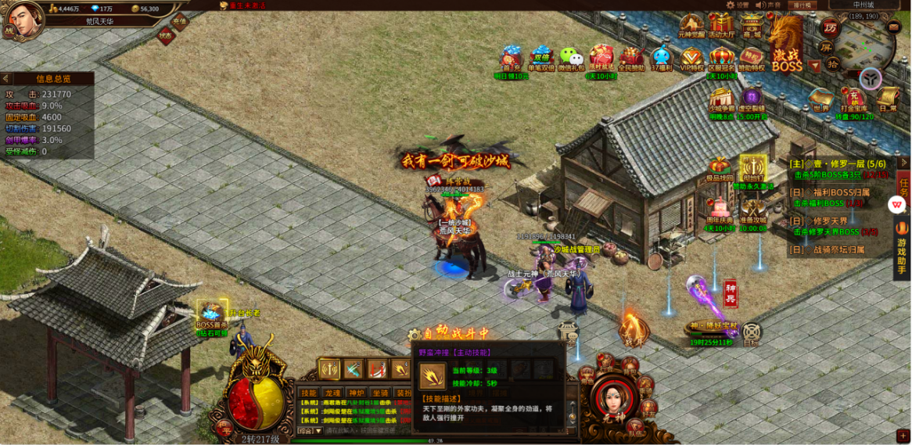
参考图

 | 参考游戏

